Asset,Liabilitas,Ekuitas
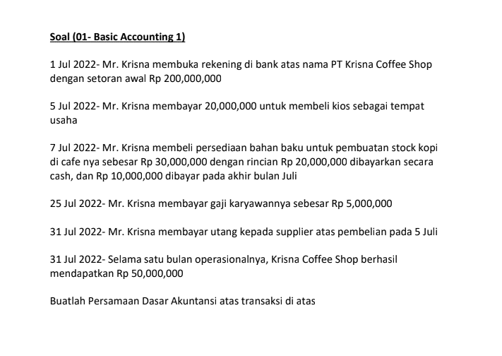
 |  | Kas |  |  | = | Liabilitas | + | Ekuitas
Tanggal | Desc | Aset | Persediaan | Bangunan |  | Utang |  | Modal | Pendapatan | Beban
1-Jul-22 | Penyetoran Modal | Rp 200.000.000 |  |  |  |  |  | Rp 200.000.000
5-Jul-22 | Pembelian Kios | (Rp 20.000.000) |  | Rp 20.000.000
 | Saldo | Rp 180.000.000 |  | Rp 20.000.000 | = |  |  | RP 200.000.000
7-Jul-22 | Pembelian Bahan Baku | (Rp 20.000.000) | Rp 30.000.000 |  |  | Rp 10.000.000
 | Saldo | Rp 160.000.000 | Rp 30.000.000 | Rp 20.000.000 | = | Rp 10.000.000 |  | 200.000.000
25-Jul-22 | Gaji Karyawan | (Rp 5.000.000) |  |  |  |  |  |  |  | (5.000.000)
 | Saldo | 155.000.000 | 30.000.000 | 20.000.000 | = | 10.000.000 |  | 200.000.000 |  | (5.000.000)
31-Jul-22 | Pembayaran Utang | (10.000.000) |  |  |  | (10.000.000)
 | Saldo | 145.000.000 | 30.000.000 | 20.000.000 | = |  |  | 200.000.000 |  | (5.000.000)
31-Jul-22 | Pendapatan | 50.000.000 |  |  |  |  |  |  | 50.000.000
 | Saldo | 195.000.000 | 30.000.000 | 20.000.000 |  |  |  | 200.000.000 | 50.000.000 | (5.000.000)
 |  | Rp 245.000.000 |  |  |  |  |  | Rp.245.000.000

